50%
 |  |  |  |  |  |  | Для оформления заказа внесите необходимое количество в колонку "Заказ, шт". |  |  | Количество | Сумма заказа | Ндс включен в стоимость (10%) | Контакты для заказа |  |  | Сайт
 |  |  |  |  |  |  |  |  |  | 0 | р.0.00 | р.0.00 | Дмитрий Греков | 89299858045, ТG @Dgrekov | d.grekov@mail.ru | ZUBRO Games
 |  |  |  |  |  |  | Вся представленная в настоящем прайс листе информация, касающаяся товаров, наличия, стоимости товаров, включая размер скидок, носит информационный характер и ни при каких условиях не является публичной офертой, определяемой положениями п. 2 статьи 437 ГК РФ.
 | Прайс-лист |  |  |  |  |  |  |  |  | по предоплате
Фото | Артикул | Название игры |  | Возраст | Категория | Ссылка на МП | Описание игры (откройте ячейку чтобы увидеть полностью) | Основная игра/ Дополнение | Наличие | ОПТ цена | Базовая цена/ РРЦ | Заказ, шт | Сумма заказа | Юр лицо | НДС
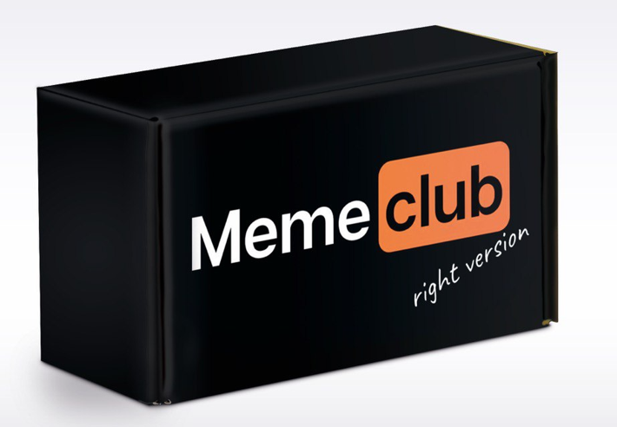 | 4670307420021 | Настольная игра "Meme club" | ХИТ | 16+ | Для компании | https://www.wildberries.ru/catalog/79462698/detail.aspx?targetUrl=GP | MemeClub - самая продаваемая настольная игра на Wildberries в категории настольные игры за 2022, 2023, 2024 год и по сегодняшний день. Это уже классика настольных игр для вечеринок, которую до сих пор ищут и хотят сыграть. Только самые популярные и актуальные мемы + смешные жизненные ситуации. В комплекте 200 карточек с мемами, 400 ситуаций на 100 двусторонних картах и правила. Цель игры - заработать наибольшее количество победных очков, создавая самые смешные комбинации мема и ситуации. | Основная игра | В наличии | р.274.50 | р.549.00 |  | р.0.00 | ООО ЗУБРО | 10%
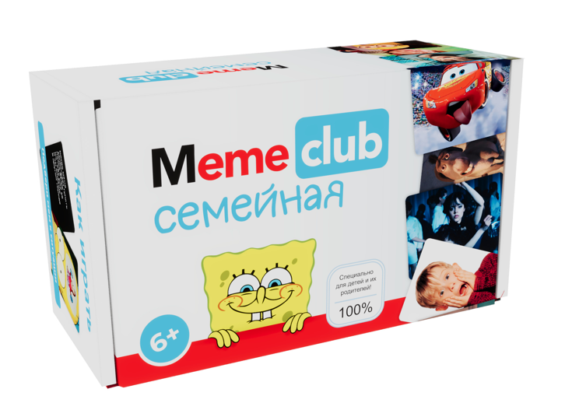 | 4670307420014 | Настольная игра "Meme club Семейный" | ХИТ | 6+ | Семейная | https://www.wildberries.ru/catalog/184113207/detail.aspx?targetUrl=GP | MemeClub. Семейная версия - нашумевшая игра в мемы, в которую можно играть в семейном кругу - с детьми и даже с бабушками и дедушками. В комплекте 99 карт с отборными мемами, 198 жизненных ситуаций на 99 двусторонних карточках на тему семейного юмора, правила и еще 5000 дополнительных ситуаций из разных сфер жизни в виртуальном помощнике - игра никогда не наскучит и станет отличным подрком для семьи с детьми. Она развивает креативность и чувство юмора ребенка, его эмоциональный интеллект и сплачиваетт семью. Цель игры заработать наибольшее количество победных очков , создавая самые смешные комбинации мема и ситуации. | Основная игра | В наличии | р.274.50 | р.549.00 |  | р.0.00 | ООО ЗУБРО | 10%
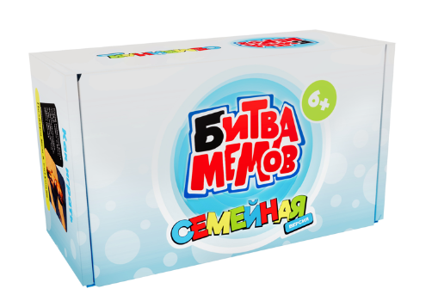 | 4670307420144 | Настольная игра "Битва мемов Семейная" | ХИТ | 6+ | Семейная | https://www.wildberries.ru/catalog/157912480/detail.aspx?targetUrl=GP | Битва мемов. Семейная - это веселое развлечение для всей семьи. Игроки подбирают самые смешные мемы в ответ на текстовые карточки с забавными жизненными ситуациями, создавая массу смешных моментов. В комплекте 99 карточек мемов, включая популярных персонажей из соцсетей, 198 ситуаций на 99 двусторонних карточках и правила. Подходит для вечеринок, семейных встреч и путешествий. Цель игры заработать наибольшее количество победных очков, создавая самые смешные комбинации мема и ситуации. | Основная игра | В наличии | р.274.50 | р.549.00 |  | р.0.00 | ООО ЗУБРО | 10%
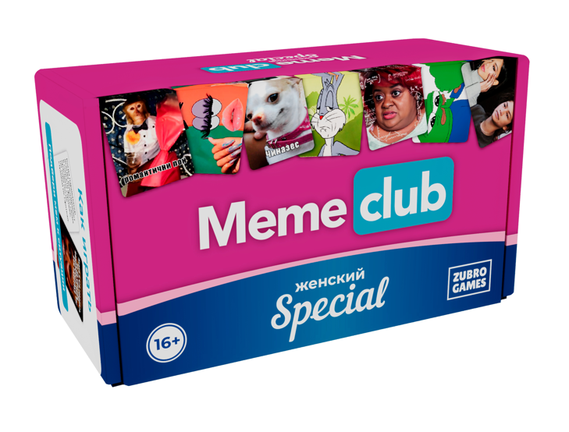 | 4670307420205 | Настольная игра "Meme club женская версия" |  | 16+ | Для компании | https://www.wildberries.ru/catalog/265153040/detail.aspx?targetUrl=SP | MemeClub. Женский - культовая игра только для девушек, где нужно подбирать смешные мемы к забавным life-ситуациям. В комплекте 200 карточек с мемами, 200 ситуаций на 100 двусторонних карточках и правила. Цель игры заработать наибольшее количество победных очков, создавая самые смешные комбинации мема и ситуации. | Основная игра | В наличии | р.199.50 | р.399.00 |  | р.0.00 | ИП Угольников ВЮ | 5%
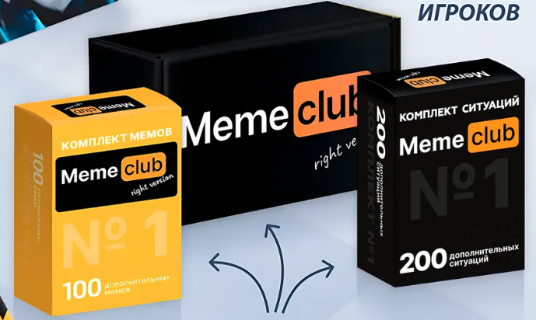 | 4670307420090 | Настольная игра "Meme Club Набор с дополнениями" | ХИТ | 16+ | Для компании | https://www.wildberries.ru/catalog/169744190/detail.aspx?targetUrl=GP | MemeClub. Набор - большой набор культовой игры на маркетплейсах с расширенным комплектом карт ситуаций и мемов. Знаменитая игра с мемами подойдет для веселого вечера как в кругу друзей, так и с семьей. В комплекте основная игра MemeClub + 100 дополнительных мемов и 200 дополнительных ситуаций в отдельных коробочках, правила игры. Еще 5000 дополнительных смешных ситуаций на разные темы в виртуальном помощнике - игра никогда не наскучит. Цель игры заработать наибольшее количество победных очков,создавая самые смешные комбинации мема и ситуации. | Основная игра с дополнениями | В наличии | р.495.00 | р.990.00 |  | р.0.00 | ООО ЗУБРО | 10%
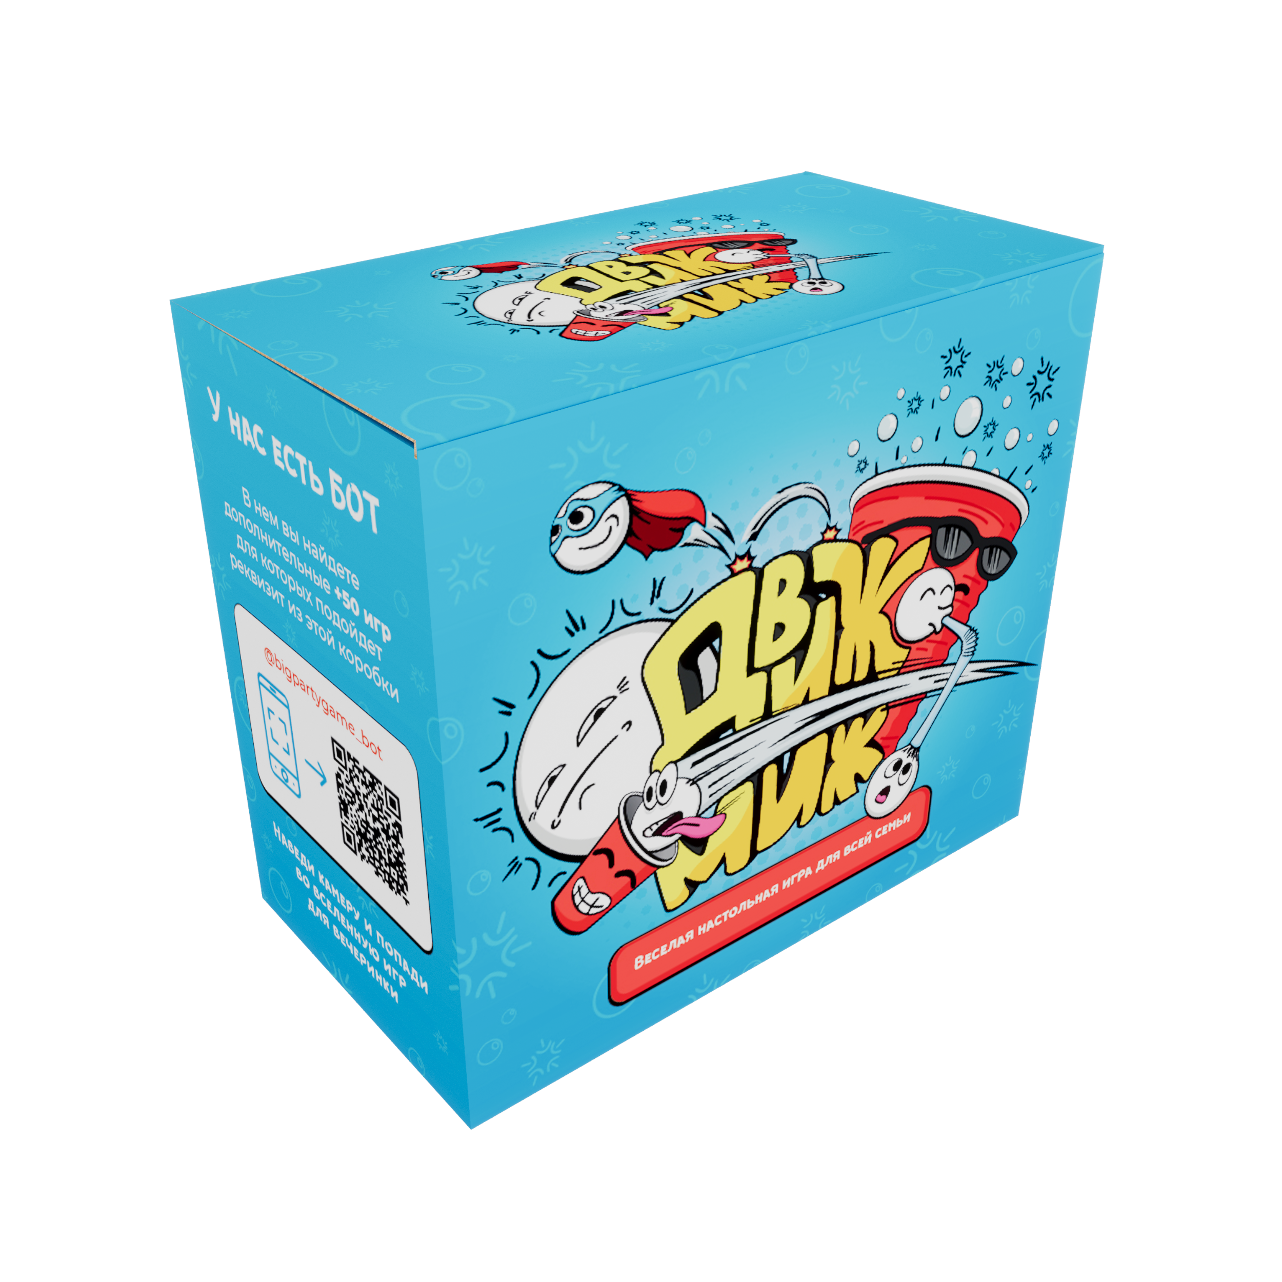 | 4670307420083 | Настольная игра "Движ миж" | ХИТ | 6+ | Семейная | https://www.wildberries.ru/catalog/193370876/detail.aspx?targetUrl=GP | Движ Миж - большой набор игр для всей семьи. 300 заданий в 1 коробке + все, что необходимо для веселой игры дома или на воздухе. В комплекте 300 челленджей на любой вкус на 150 двусторонних карточках: интеллектуальные, спортивные и веселые задания, 10 стаканчиков, 6 воздушных шариков, 5 мячиков для пинг-понга, 1 повязка на глаза, 130 призовых жетонов и другой реквизит для 300 челленджей, правила. Игра подходит как для семейного досуга, так и для вечеринки с друзьями. Цель игры заполучить как можно больше очков за выполнение челленджей. | Основная игра | В наличии | р.595.00 | р.1,190.00 |  | р.0.00 | ООО ЗУБРО | 10%
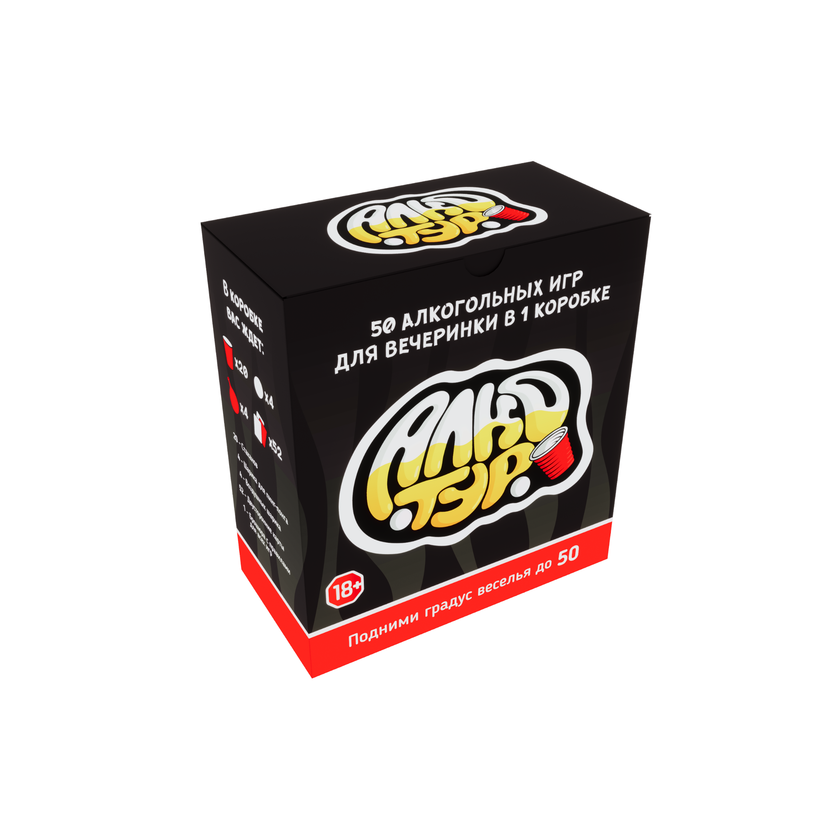 | 4670307420168 | Настольная игра "Алкотур" | ХИТ | 18+ | Алкогольная | https://www.wildberries.ru/catalog/157912481/detail.aspx?targetUrl=GP | Алкотур - идеальный набор для вечеринок, объединяющий 50 лучших игр, от классики до безумных челленджей. В комплекте 20 красных стаканов, 4 пинг-понг шарика, 4 воздушных шара, 52 двусторонние карточки с заданиями и брошюра с правилами. Играть можно с любыми напитками - подойдёт как для взрослой компании, так и для семейного отдыха, если убрать карточки 18+. | Основная игра | В наличии | р.495.00 | р.990.00 |  | р.0.00 | ООО ЗУБРО | 10%
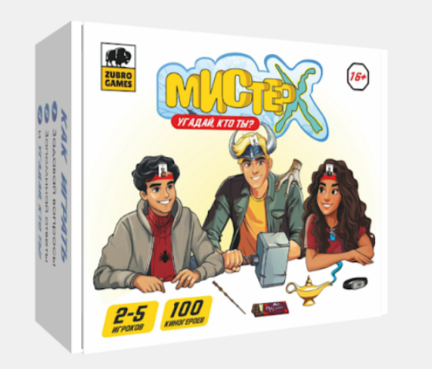 | 4670307420175 | Настольная игра "Мистер Х" | ХИТ | 16+ | Для компании | https://www.wildberries.ru/catalog/243097296/detail.aspx | Мистер Х - культовая веселая настольная игра, где каждый игрок надевает ободок с карточкой персонажа фильма или сериала и пытается угадать, кто он, задавая вопросы с ответами «да» или «нет». В комплекте 100 карточек с самыми популярными героями фильмов и сериалов, 5 картонных ободков универсального размера, которые подойдут и взрослым, и подросткам, правила. Цель игры заработать как можно больше очков, отгадывая персонажей. | Основная игра | В наличии | р.295.00 | р.590.00 |  | р.0.00 | ООО ЗУБРО | 10%
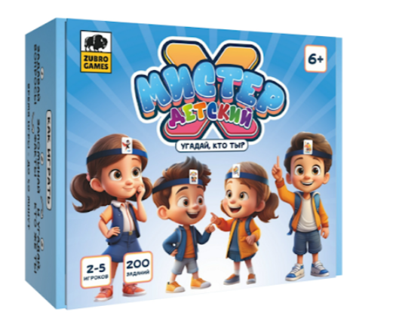 | 4670307420427 | Настольная игра "Мистер Х. Детский" |  | 6+ | Детская | https://www.wildberries.ru/catalog/364844433/detail.aspx | Мистер Х. Детский - версия настольной игры, в которой и взрослым, и самым маленьким будет интересно угадывать разные слова: от продуктов до профессий, от героев русских сказок до мифов! Игра весело и ненавязчиво развивает кругозор и словарный запас ребенка. В комплекте 100 классических и 100 современных слов на двусторонних карточках, 5 картонных ободков в виде зверушек и сказочных существ + правила. Цель игры заработать как можно больше очков, отгадывая слова. | Основная игра | В наличии | р.295.00 | р.590.00 |  | р.0.00 | ООО ЗУБРО | 10%
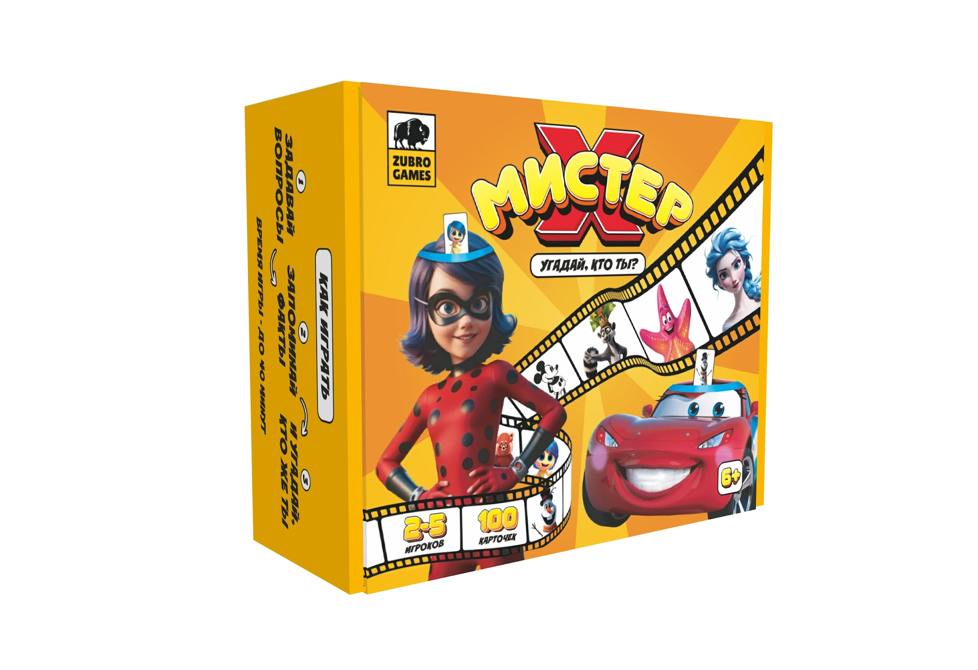 | 4670307420328 | Настольная игра "Мистер Х. Семейная версия" |  | 6+ | Семейная | https://www.wildberries.ru/catalog/316080188/detail.aspx | Мистер Х. Семейная - семейная настольная игра, в которой игрокам предстоит отгадывать своего персонажа из мультфильмов и мультсериалов! В комплекте 100 карточек персонажей из известных мультфильмов и мультсериалов, 5 картонных ободков и правила. Подходит для семейных вечеров. Цель игры заработать как можно больше очков, отгадывая персонажей. | Основная игра | В наличии | р.295.00 | р.590.00 |  | р.0.00 | ООО ЗУБРО | 10%
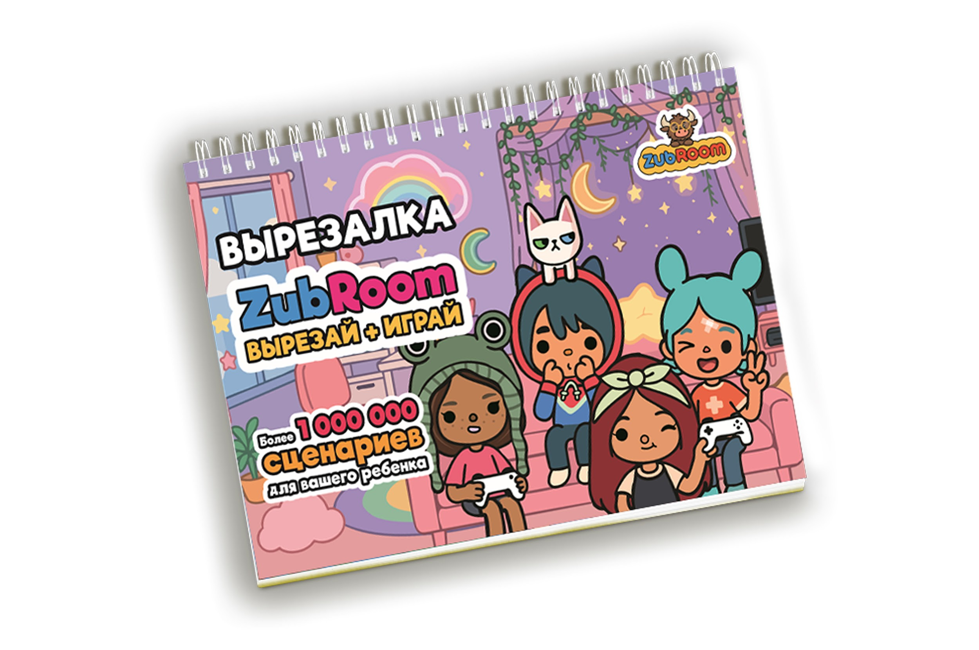 | 4670307420281 | Настольная игра "Вырезалка ZubRoom" | ХИТ | 6+ | Детская | https://www.wildberries.ru/catalog/247318870/detail.aspx?targetUrl=SP | Boca life - то самая первая версия нашего альбома, полюбившаяся множеству покупателей. Она создана по мотивам популярной игры на смартфон «Тоса Воса». Zubroom-вырезалка — серия развивающих альбомов-вырезалок, ставшая бестселлером и заслужившая любовь и доверие десятков тысяч наших покупателей. В отличие от аналогов, мы предлагаем большой выбор продуктов в серии на разные популярные тематики у детей и их родителей. В наших альбомах ребенок может разыграть свой собственный идеальный сценарий с его любимыми героями. Наш альбом развивает не только мелкую моторику, но и фантазию, ведь ребенок сам придумывает сюжеты, помещая любимых героев в разные локации, наряжая в сотни вариантов одежды и аксессуаров. Все детали в каждом наборе многоразовые - их можно приклеивать и отклеивать не один раз, создавая больше миллиона комбинаций и новых историй в одном альбоме. | Основная игра | В наличии | р.324.50 | р.649.00 |  | р.0.00 | ООО ЗУБРО | 10%
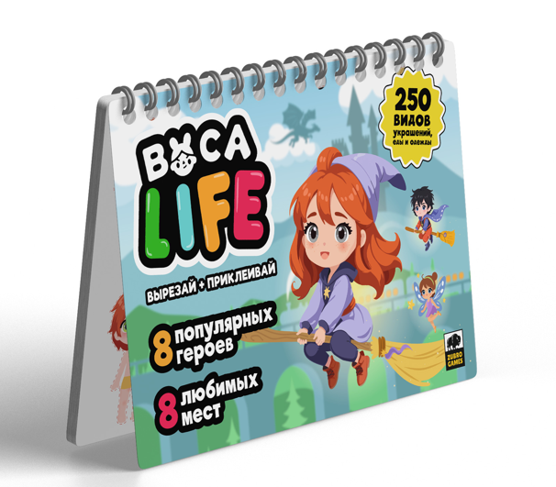 | 4670307420519 | Настольная игра "Вырезалка ZubRoom. Школа магии" |  | 6+ | Детская | https://www.wildberries.ru/catalog/412305652/detail.aspx | Воса life. Магическая академия позволит окунуться в мир волшебства и провести время с пользой, ведь «Zubroom-вырезалки» развивают мелкую моторику, фантазию и навык рассказчика. Zubroom-вырезалка — серия развивающих альбомов-вырезалок, ставшая бестселлером и заслужившая любовь и доверие десятков тысяч наших покупателей. В отличие от аналогов, мы предлагаем большой выбор продуктов в серии на разные популярные тематики у детей и их родителей. В наших альбомах ребенок может разыграть свой собственный идеальный сценарий с его любимыми героями. Наш альбом развивает не только мелкую моторику, но и фантазию, ведь ребенок сам придумывает сюжеты, помещая любимых героев в разные локации, наряжая в сотни вариантов одежды и аксессуаров. Все детали в каждом наборе многоразовые - их можно приклеивать и отклеивать не один раз, создавая больше миллиона комбинаций и новых историй в одном альбоме. | Основная игра | В наличии | р.295.00 | р.590.00 |  | р.0.00 | ООО ЗУБРО | 10%
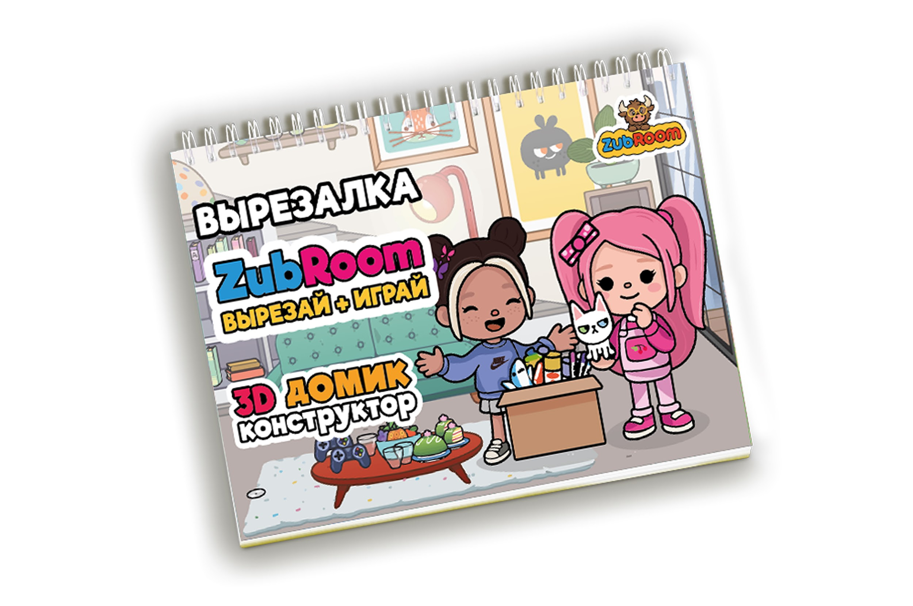 | 4670307420298 | Настольная игра "Вырезалка ZubRoom. Домик-конструктор" | ХИТ | 6+ | Детская | https://www.wildberries.ru/catalog/247322066/detail.aspx?targetUrl=SP | Boca life. Home Это не просто альбом, а домик-конструктор по мотивам популярной игры на смартфон "Тоса Воса", который после сборки становится объемным. Дети смогут развить навыки конструирования и мелкую моторику в 3D-проекции. Собранный домик будет красиво смотреться на полке в комнате ребенка и станет его любимой игрушкой. Zubroom-вырезалка — серия развивающих альбомов-вырезалок, ставшая бестселлером и заслужившая любовь и доверие десятков тысяч наших покупателей. В отличие от аналогов, мы предлагаем большой выбор продуктов в серии на разные популярные тематики у детей и их родителей. В наших альбомах ребенок может разыграть свой собственный идеальный сценарий с его любимыми героями. Наш альбом развивает не только мелкую моторику, но и фантазию, ведь ребенок сам придумывает сюжеты, помещая любимых героев в разные локации, наряжая в сотни вариантов одежды и аксессуаров. Все детали в каждом наборе многоразовые - их можно приклеивать и отклеивать не один раз, создавая больше миллиона комбинаций и новых историй в одном альбоме. | Основная игра | В наличии | р.274.50 | р.549.00 |  | р.0.00 | ООО ЗУБРО | 10%
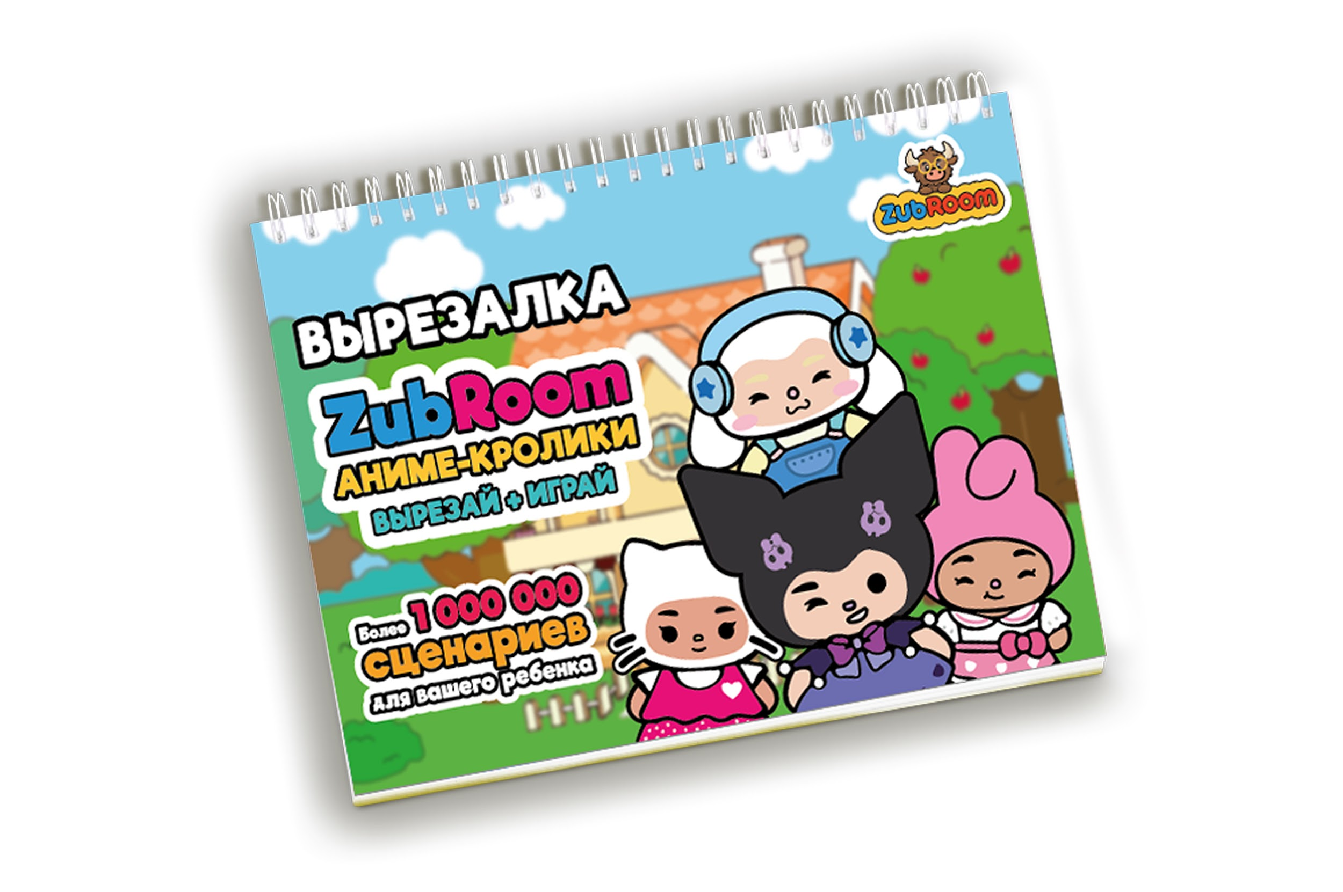 | 4670307420342 | Настольная игра "Вырезалка ZubRoom. Аниме-кролики" | ХИТ | 6+ | Детская | https://www.wildberries.ru/catalog/295697537/detail.aspx?targetUrl=SP | Boca life. Аниме-кролики Тема животных и аниме невероятно популярна среди детей, поэтому мы разработали альбом, в котором они смогут наряжать и помещать милых зверушек в разные локации, выполненные в азиатском стиле. Дети смогут фантазировать на самые разные темы и решать необычные задачи, например как нарядить кавайного кролика в кофейню. Zubroom-вырезалка — серия развивающих альбомов-вырезалок, ставшая бестселлером и заслужившая любовь и доверие десятков тысяч наших покупателей. В отличие от аналогов, мы предлагаем большой выбор продуктов в серии на разные популярные тематики у детей и их родителей. В наших альбомах ребенок может разыграть свой собственный идеальный сценарий с его любимыми героями. Наш альбом развивает не только мелкую моторику, но и фантазию, ведь ребенок сам придумывает сюжеты, помещая любимых героев в разные локации, наряжая в сотни вариантов одежды и аксессуаров. Все детали в каждом наборе многоразовые - их можно приклеивать и отклеивать не один раз, создавая больше миллиона комбинаций и новых историй в одном альбоме. | Основная игра | В наличии | р.295.00 | р.590.00 |  | р.0.00 | ООО ЗУБРО | 10%
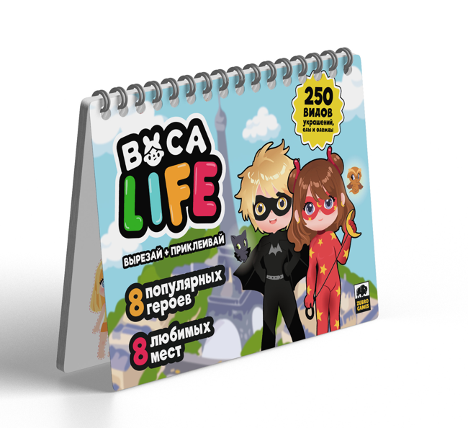 | 4670307420380 | Настольная игра "Вырезалка ZubRoom. Супергерои" |  | 6+ | Детская | https://www.wildberries.ru/catalog/399607268/detail.aspx | Boca life. Супергерои Дети будут проводить часы не в телефоне, а развивая свою мелкую моторику и фантазию - ведь наш альбом увлечет их надолго за счет большого количества героев, локаций и аксессуаров. Zubroom-вырезалка — серия развивающих альбомов-вырезалок, ставшая бестселлером и заслужившая любовь и доверие десятков тысяч наших покупателей. В отличие от аналогов, мы предлагаем большой выбор продуктов в серии на разные популярные тематики у детей и их родителей. В наших альбомах ребенок может разыграть свой собственный идеальный сценарий с его любимыми героями. Наш альбом развивает не только мелкую моторику, но и фантазию, ведь ребенок сам придумывает сюжеты, помещая любимых героев в разные локации, наряжая в сотни вариантов одежды и аксессуаров. Все детали в каждом наборе многоразовые - их можно приклеивать и отклеивать не один раз, создавая больше миллиона комбинаций и новых историй в одном альбоме. | Основная игра | В наличии | р.295.00 | р.590.00 |  | р.0.00 | ООО ЗУБРО | 10%
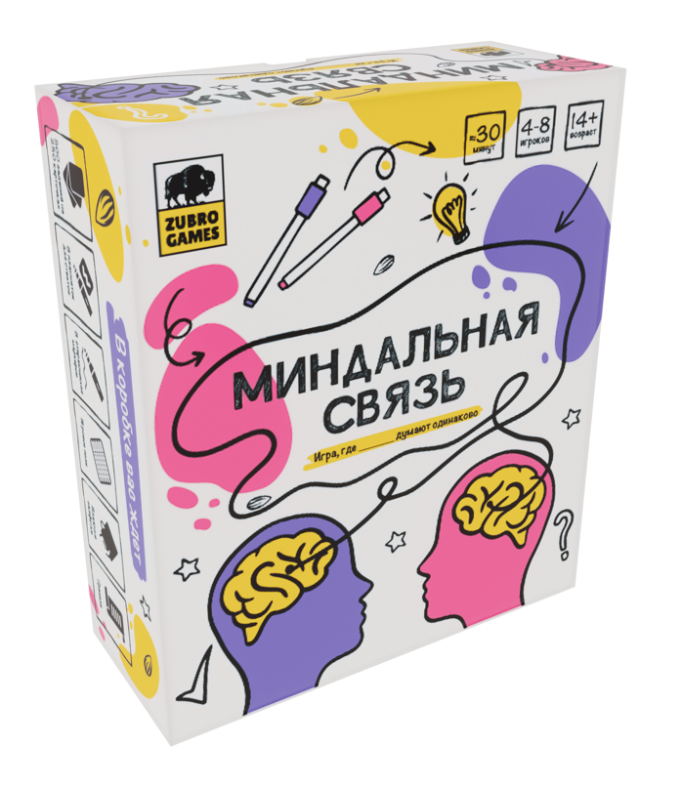 | 4670307420359 | Настольная игра "Миндальная связь" |  | 14+ | Для компании | https://www.wildberries.ru/catalog/263154293/detail.aspx?targetUrl=SP | Миндальная связь - настольная игра для вечеринок и семейных посиделок, которая проверит, насколько одинаково вы думаете с друзьями и близкими! Игроки записывают продолжение фразы и стараются совпасть с мнением остальных. В комплекте игровое поле, 8 многоразовых планшетов для ответов, 8 стирающихся марке-ров, 500 заданий на 250 двусторонних карточках, спиртовые салфетки для очистки планшетов, удобный органайзер для карт и правила игры. Цель игры заработать наибольшее количество очков, угадывая ответы других игроков. | Основная игра | В наличии | р.799.50 | р.1,599.00 |  | р.0.00 | ИП Угольников ВЮ | 5%
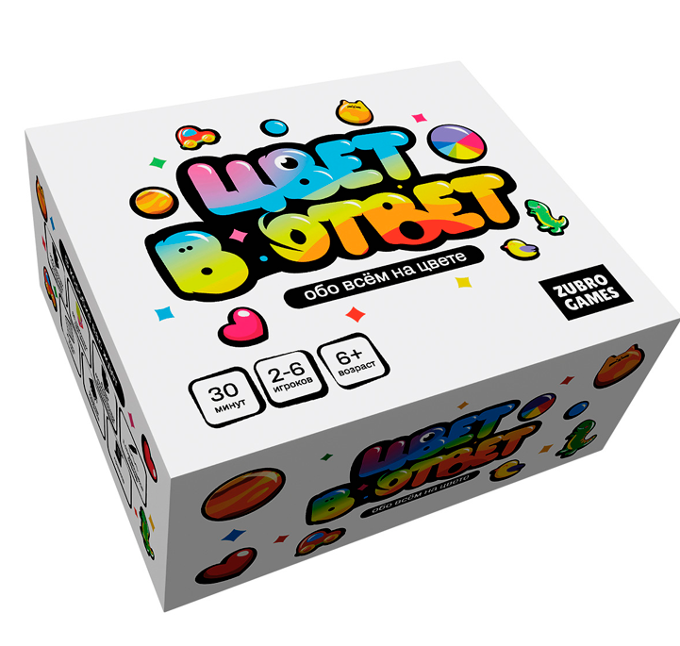 | 4670307420052 | Настольная игра "Цвет в ответ" |  | 6+ | Для компании | https://www.wildberries.ru/catalog/272507084/detail.aspx?targetUrl=SP | Цвет в ответ - необычный квиз для всей семьи, друзей или даже незнакомой компании, где нужно отвечать на вопросы из самых разных сфер, но ответом будет не слово или фраза, а цвет. В комплекте 200 карточек с вопросами, 6 комплектов карт по 11 цветов, многоразовый планшет для подсчета очков, маркер и правила. Цель игры быстрее всех набрать 20 очков за правильные ответы. | Основная игра | В наличии | р.395.00 | р.790.00 |  | р.0.00 | ООО ЗУБРО | 10%
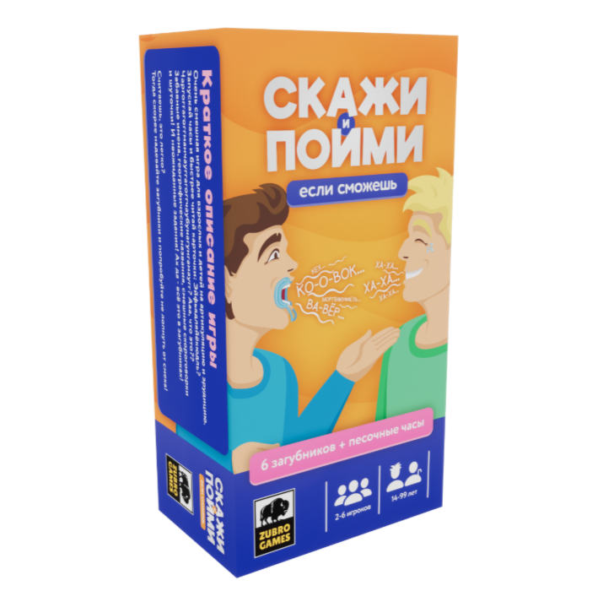 | 4670307420366 | Настольная игра "Скажи, если сможешь" |  | 6+ | Семейная | https://www.wildberries.ru/catalog/263159092/detail.aspx?targetUrl=SP | Скажи, если сможешь — веселая игра для всей семьи и компании друзей! Игроки вставляют загубники и пытаются произнести фразы с карточек. Игра не наскучит, ведь у нас 4 разных режима: • выговорить смешную фразу, • выговорить труднопроизносимый научный термин или интересный факт с образовательной карточки, • объяснить простое слово, не используя однокоренных, • выполнить смешное задание. В комплекте 6 загубников, 200 заданий на 100 двусторонних карточках, песочные часы, спиртовые салфетки и правила. Цель игры справиться со всеми заданиями быстрее остальных и понять слова, которые пытается выговорить или показать человек из твоей команды. | Основная игра | В наличии | р.345.00 | р.690.00 |  | р.0.00 | ООО ЗУБРО | 10%
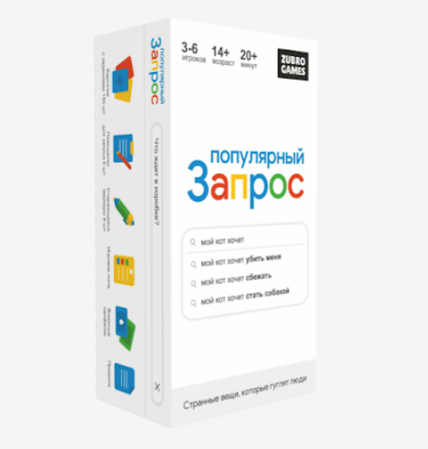 | 4670307420304 | Настольная игра "Популярный запрос" |  | 14+ | Для компании | https://www.wildberries.ru/catalog/281568989/detail.aspx?targetUrl=SP | Популярный запрос - веселый Party Game, в котором игрокам предстоит угадывать самые популярные продолжения поисковых запросов россиян в интернете. Попадаешь в Топ-1 ответов - победа твоя. Игра на менталитет, эрудицию и чувство юмора. В комплекте 150 карточек с реальными запросами из интернета, 6 многоразовых планшетов для записи ответов, поле для подсчета очков, 6 маркеров, спиртовые салфетки и правила. Цель игры заработать как можно больше очков за правильные ответы. | Основная игра | В наличии | р.595.00 | р.1,190.00 |  | р.0.00 | ИП Угольников ВЮ | 5%
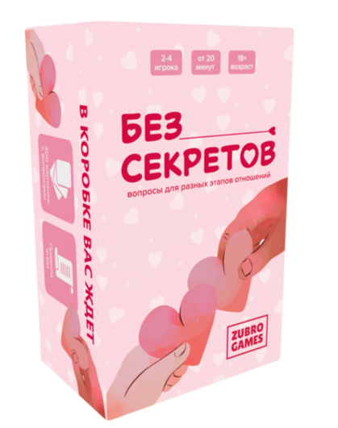 | 4670307420182 | Настольная игра "Без секретов" |  | 18+ | Для пар | https://www.wildberries.ru/catalog/270801120/detail.aspx?targetUrl=SP | Без секретов - настольная игра для пар, которая поможет вам стать ближе, обсудить важные темы и оживить отношения. В наборе 300 карточек с вопросами для разных этапов - от знакомства до глубоких откровений. Игра создана для романтических вечеров, путешествий и приятных бесед, чтобы вернуть страсть или укрепить чувства. | Основная игра | В наличии | р.349.50 | р.699.00 |  | р.0.00 | ООО ЗУБРО | 10%
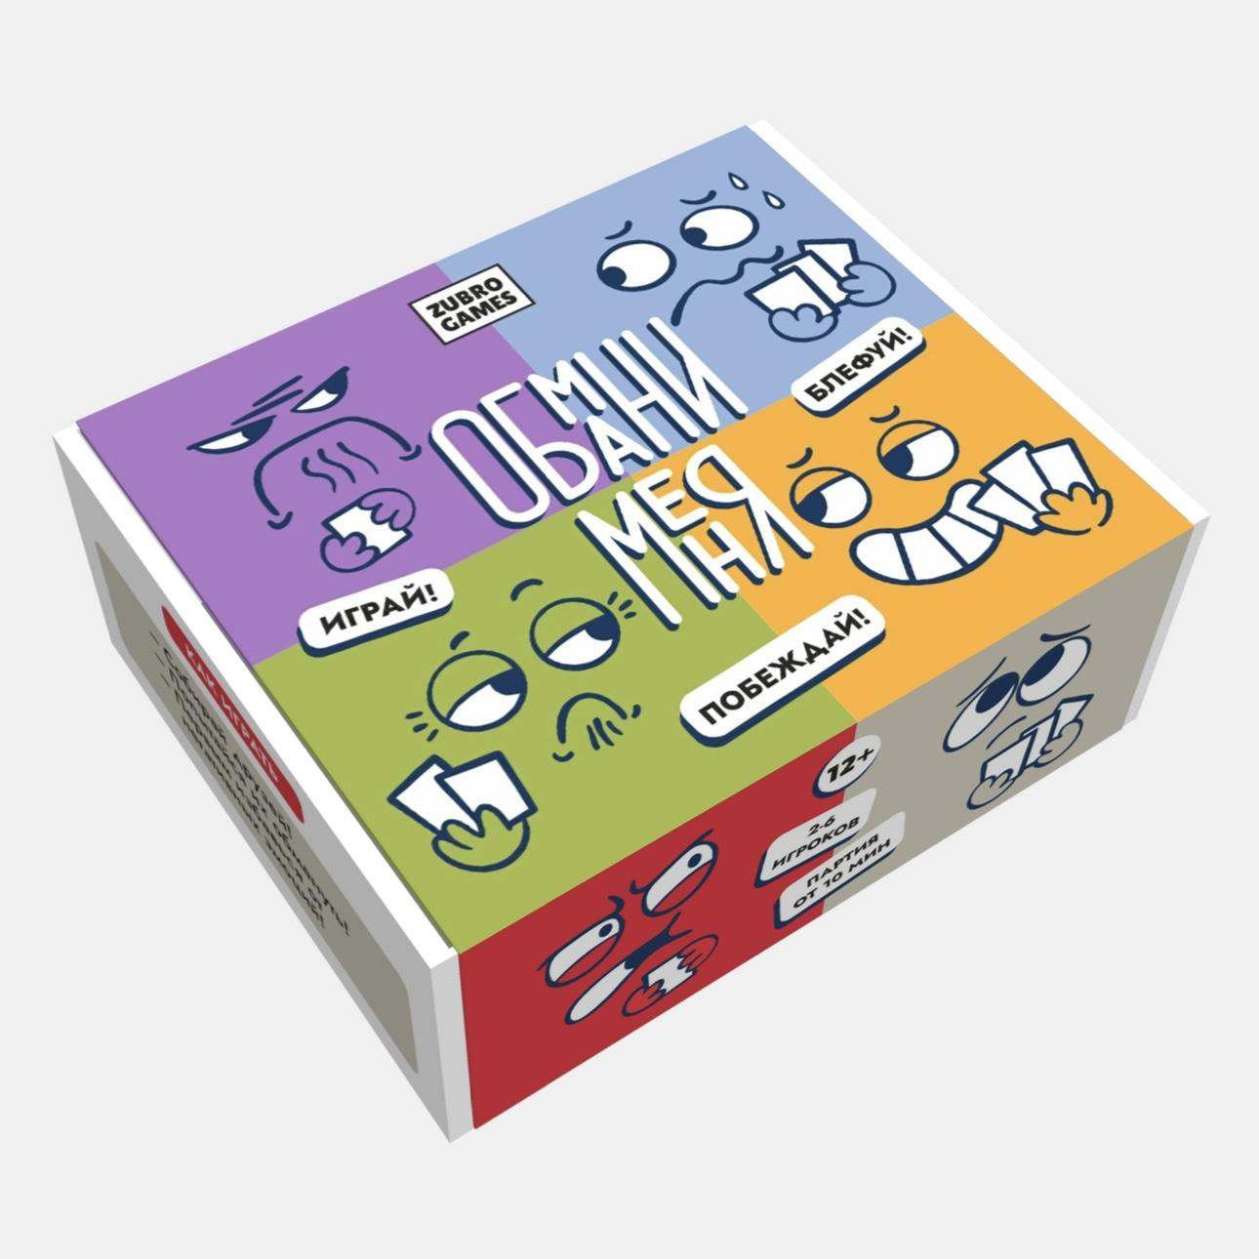 | 4670307420403 | Настольная игра "Обмани меня" |  | 12+ | Для компании | https://www.wildberries.ru/catalog/414603569/detail.aspx | Обмани меня - это захватывающая карточная игра, в которой нужно путем хитрости избавиться от всех своих карт. Игрокам предстоит блефовать, следить друг за другом и собирать комбинации из специальных карт! Подходит для семейных посиделок, дружеских встреч и игр с коллегами, для вечеринок. Эта игра не только веселая, но и полезная, ведь она развивает эмоциональный интеллект. В комплекте 66 карт, авторский кубик и правила игры. Цель игры первым избавиться от карт негативных эмоций. | Основная игра | В наличии | р.324.50 | р.649.00 |  | р.0.00 | ООО ЗУБРО | 10%
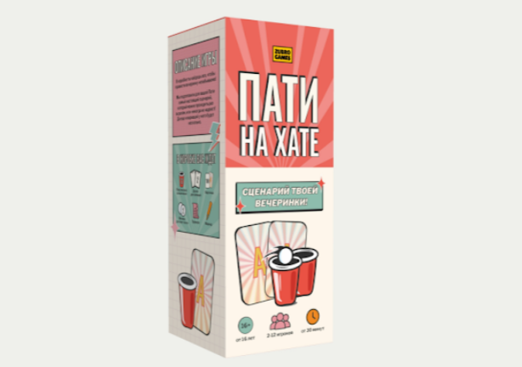 | 4670307420397 | Настольная игра "Пати на хате" |  | 16+ | Для компании | https://www.wildberries.ru/catalog/418780134/detail.aspx | Пати на хате - сборник самых популярных игр для супер веселого вечера! В коробке готовый сценарий отличных посиделок с друзьями, семьей или целой вечеринки и праздника - хоть с коллегами! Более 15 развлечений и реквизит к ним. Здесь собраны самые популярные молодежные игры: «Где логика», «Угадай песню по эмоджи», «3 правды и 1 ложь», «Джус-понг» и другие. В комплекте 200 заданий на 100 карточках, 2 доски для записей, 12 стаканов, 2 мячика для пинг-понга, маркер и сценарий-правила. Цель игры заработать как можно больше очков, выполняя задания. | Основная игра | В наличии | р.495.00 | р.990.00 |  | р.0.00 | ООО ЗУБРО | 10%
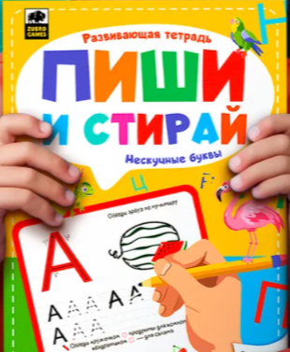 | 4670307420410 | Развивающая тетрадь "Пиши и стирай" |  | 3+ | Детская | https://www.wildberries.ru/catalog/414204135/detail.aspx | Пиши и стирай - многоразовая развивающая тетрадь для детей. Ребенок научится не только писать буквы, но и решать различные веселые задания на логику, знание окружающего мира, чтение и многое другое. Ошибаться - это нормально, с нашей тетрадью ребенок перестанет этого бояться и станет увереннее, ведь в ней можно писать и стирать написанное много раз. Тетрадь подходит для изучения, повторения и закрепления навыков письма, счета и чтения. Дети будут с удовольствием заниматься с нашей тетрадью, ведь задания в ней представлены в игровой форме и сопровождаются яркими иллюстрациями. В комплект входит тетрадь с яркими иллюстрациями и заданиями на каждую букву алфавита и стирающийся маркер. | Основная игра | В наличии | р.245.00 | р.490.00 |  | р.0.00 | ООО ЗУБРО | 10%
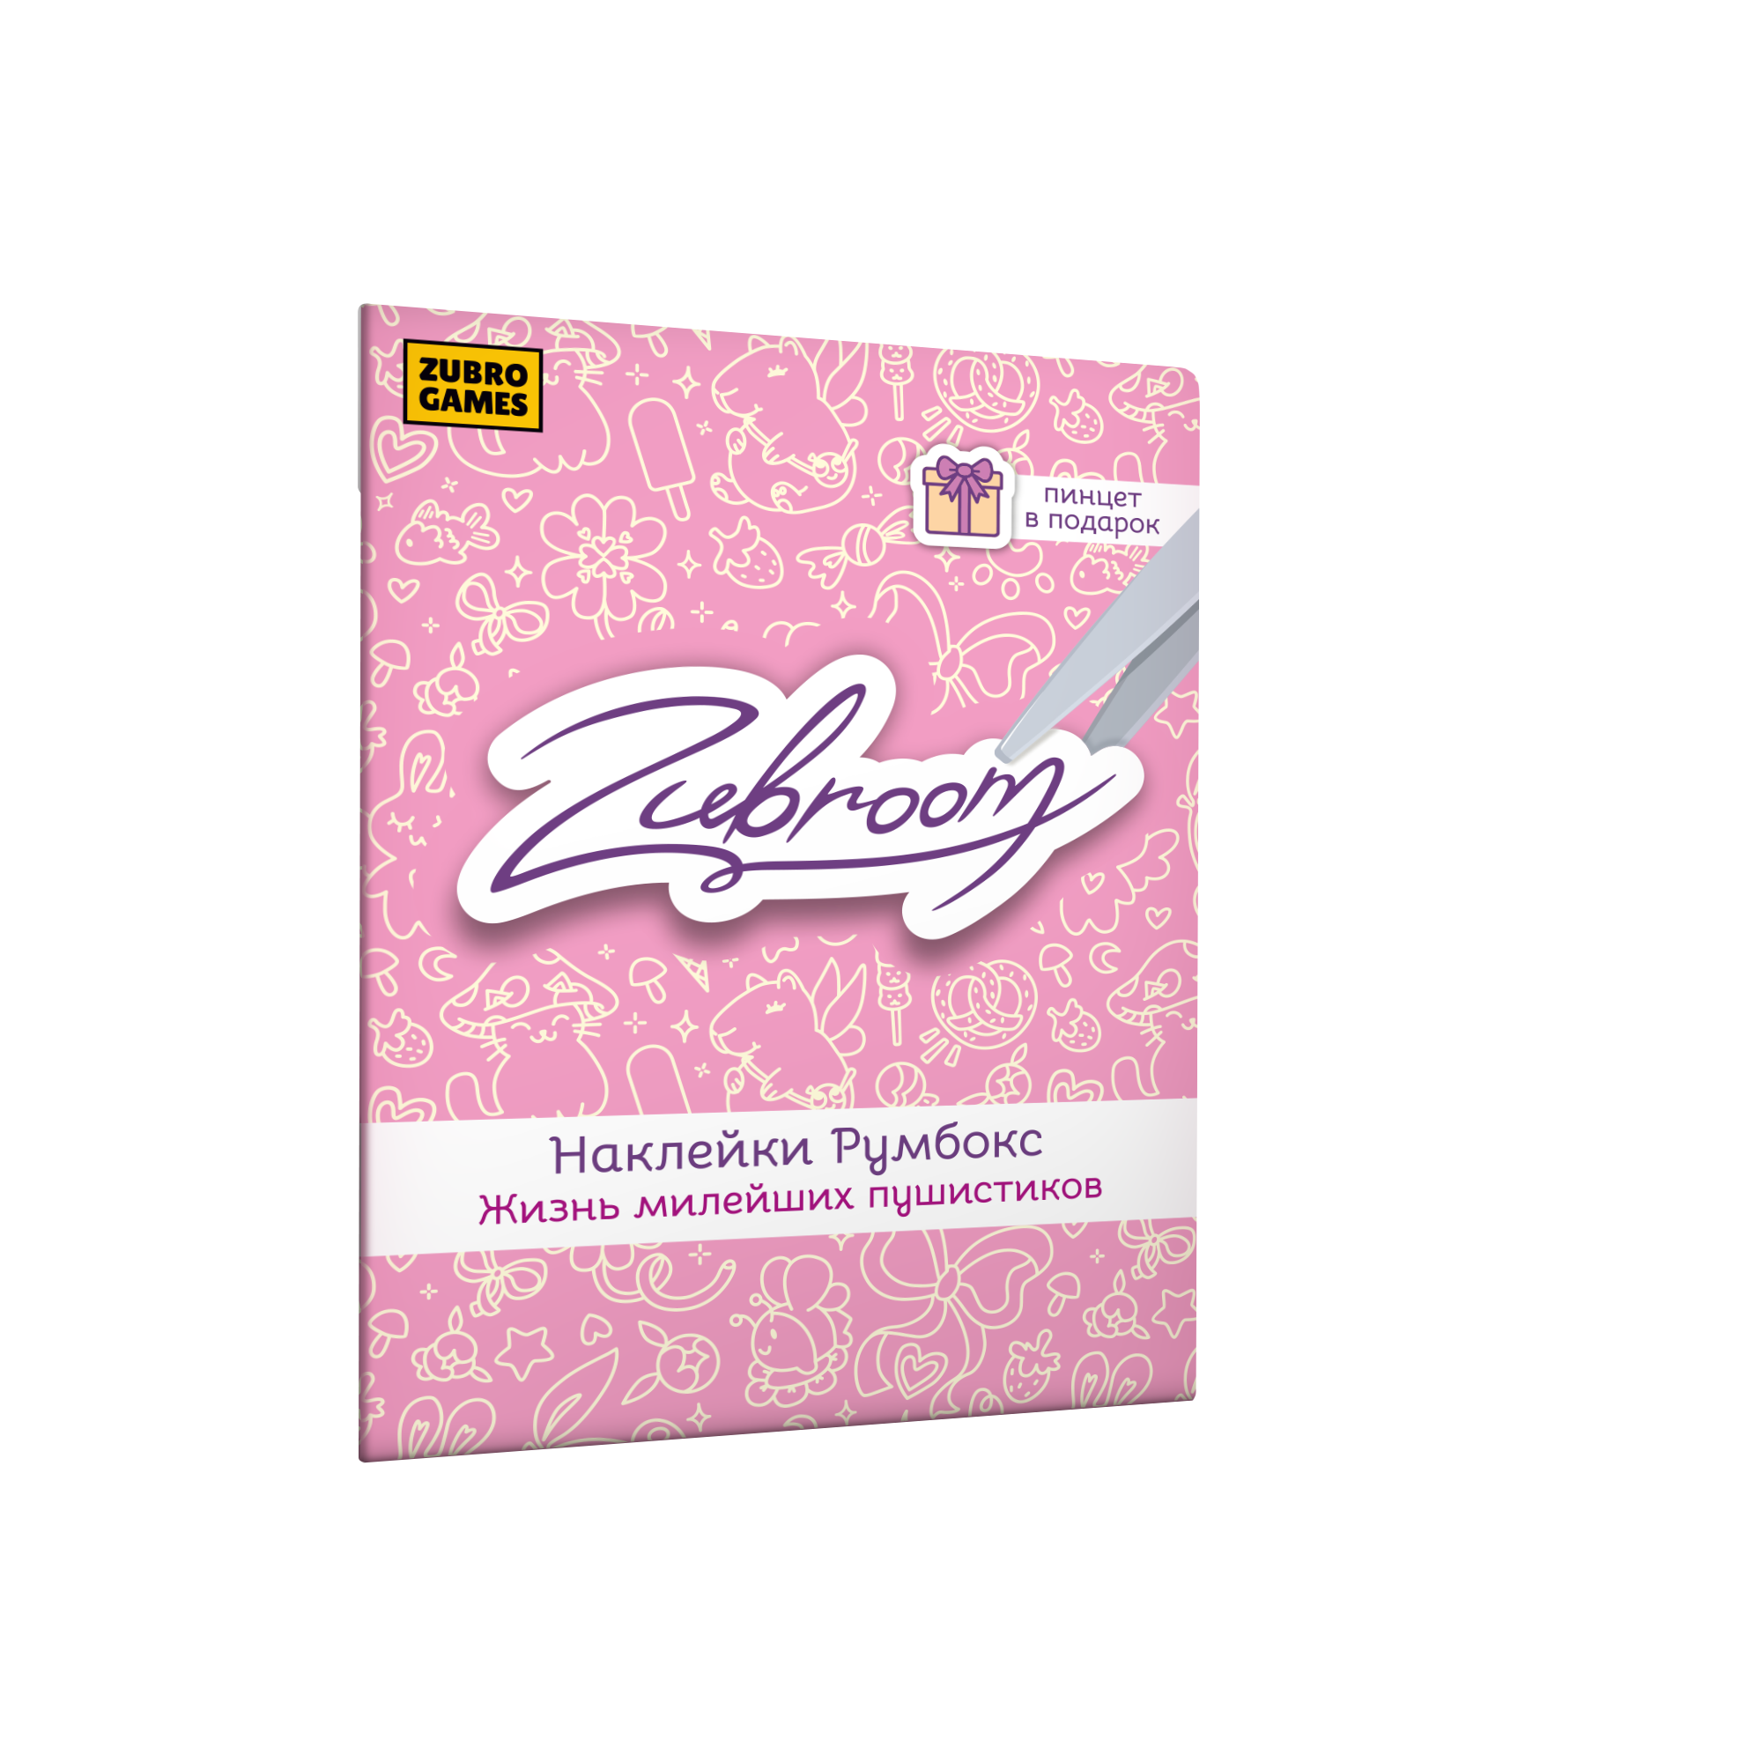 | 4670307420441 | Румбокс-наклейки ZubRoom. Жизнь милейших пушистиков |  | 6+ | Наклейки | https://www.wildberries.ru/catalog/418772188/detail.aspx | Наклейки ZubRoom Жизнь милейших пушистиков - мини-набор 4в1 Все наборы состоят из 4 локаций, 300-500 наклеек и удобного пинцета. Линейка Zubroom-румбокс - это популярное хобби на вечер, в котором можно собрать свой уютный домик с помощью наклеек. Наши румбоксы не напрягают сложной сборкой, комнату можно собрать всего за 15-30 минут в отличие от интерьерных моделей румбоксов. Клиент получает море удовольствия в процессе украшения комнаты. А быстрый результат заставляет его хотеть собирать новую комнату одну за другой. Сам процесс наклеивания деталей интерьера очень медитативный. | Основная игра | В наличии | р.195.00 | р.390.00 |  | р.0.00 | ИП Угольников ВЮ | 5%
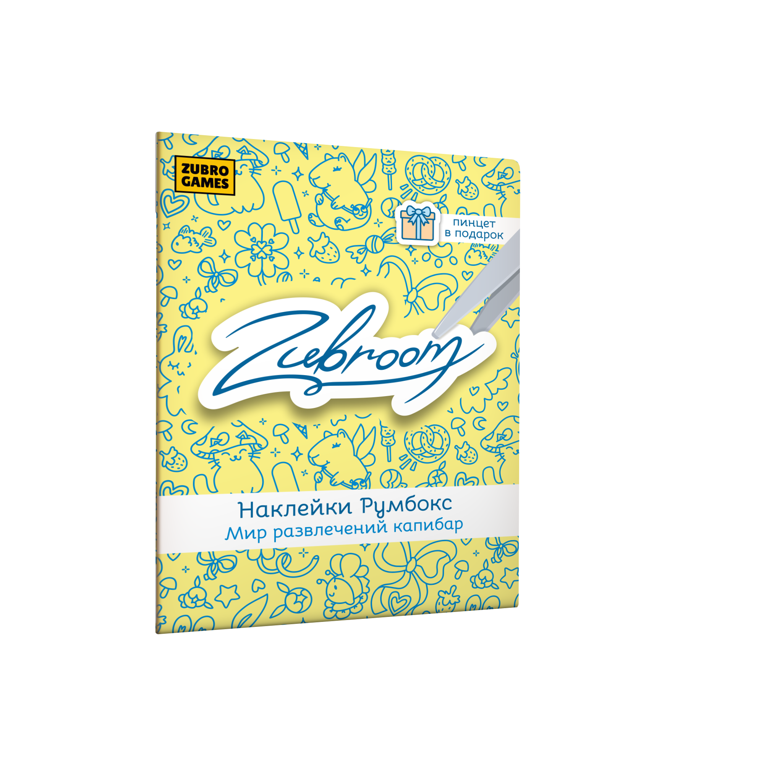 | 4670307420458 | Румбокс-наклейки ZubRoom. Мир развлечений капибар |  | 6+ | Наклейки | https://www.wildberries.ru/catalog/418773654/detail.aspx | Наклейки ZubRoom Мир развлечений капибар - мини-набор 4в1 Все наборы состоят из 4 локаций, 300-500 наклеек и удобного пинцета. Линейка Zubroom-румбокс - это популярное хобби на вечер, в котором можно собрать свой уютный домик с помощью наклеек. Наши румбоксы не напрягают сложной сборкой, комнату можно собрать всего за 15-30 минут в отличие от интерьерных моделей румбоксов. Клиент получает море удовольствия в процессе украшения комнаты. А быстрый результат заставляет его хотеть собирать новую комнату одну за другой. Сам процесс наклеивания деталей интерьера очень медитативный. | Основная игра | В наличии | р.145.00 | р.290.00 |  | р.0.00 | ИП Угольников ВЮ | 5%
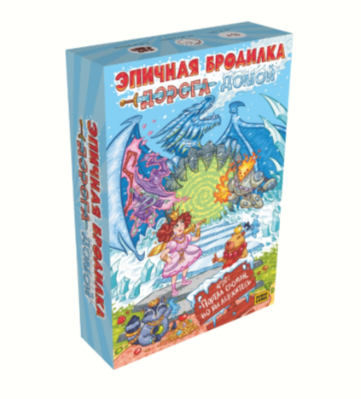 | 4670307420373 | Настольная игра "Эпичная бродилка" | Новинка | 6+ | Семейная | https://www.wildberries.ru/catalog/453283004/detail.aspx | Эпичная бродилка - настольная игра, знакомая всем с детства, в новом формате! Теперь игрокам нужно не просто бросать кубик и двигать фигурки. Победа полностью в их руках: в игре можно выполнять квесты, разыгрывать карты, чтобы мешать соперникам, а также выбирать игровой режим под себя. В комплекте яркое поле из переплетного картона, 6 фигурок персонажей, 5 пластиковых подставок, 96 жетонов, 161 карта, 2 кубика и правила. Цель игры дойти первым до финиша. | Основная игра | В наличии | р.845.00 | р.1,690.00 |  | р.0.00 | ООО ЗУБРО | 10%
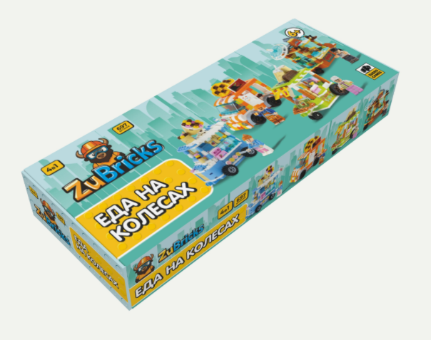 | 4670307420571 | Конструктор модульный "ZuBricks" Еда на колесах | Новинка | 6+ | Конструктор | https://www.wildberries.ru/catalog/453375701/detail.aspx | Еда на колесах. 4в1 Набор из 4 ярких фудтраков. Линейка конструкторов, состоящая из двух наборов, которые можно объединить друг с другом. Оба набора по сюжету и по дизайну разработаны так, что их интересно собирать и мальчикам, и девочкам. Машинки + домики + еда = идеальный конструктор на широкую аудиторию. Мы объедини-ли 3 самых популярных вектора в 1 продукте. Дети и взрослые смогут попробовать себя в роли владельцев ресторанного дворика с фудтраками. Каждый захочет завести собственный ресторанный дворик у себя на полке. | Основная игра | В наличии | р.874.50 | р.1,749.00 |  | р.0.00 | ИП Угольников ВЮ | 5%
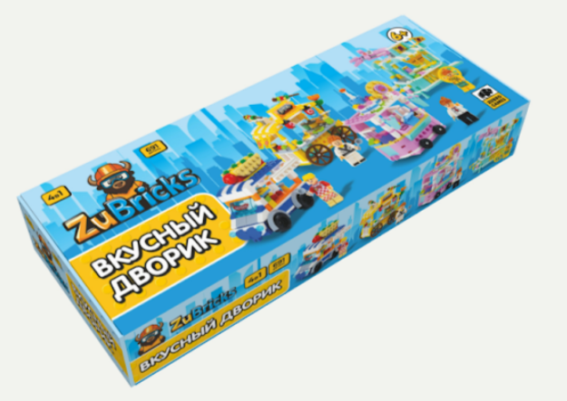 | 4670307420588 | Конструктор модульный "ZuBricks" Вкусный дворик | Новинка | 6+ | Конструктор | https://www.wildberries.ru/catalog/453375702/detail.aspx | Вкусный дворик. 4в1 Набор из 4 ярких фудтраков. Линейка конструкторов, состоящая из двух наборов, которые можно объединить друг с другом. Оба набора по сюжету и по дизайну разработаны так, что их интересно собирать и мальчикам, и девочкам. Машинки + домики + еда = идеальный конструктор на широкую аудиторию. Мы объедини-ли 3 самых популярных вектора в 1 продукте. Дети и взрослые смогут попробовать себя в роли владельцев ресторанного дворика с фудтраками. Каждый захочет завести собственный ресторанный дворик у себя на полке. | Основная игра | В наличии | р.874.50 | р.1,749.00 |  | р.0.00 | ИП Угольников ВЮ | 5%
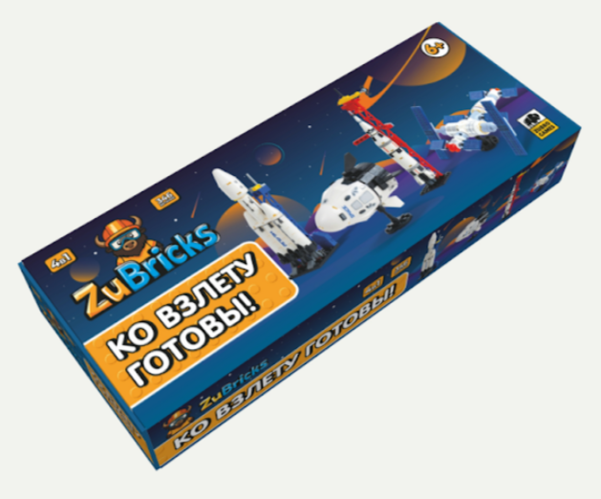 | 4670307420533 | Конструктор модульный "ZuBricks" Ко взлету готовы | Новинка | 6+ | Конструктор | https://www.wildberries.ru/catalog/455492371/detail.aspx | Ко взлету готовы. 4в1 - это набор, состоящий из двух ракет, шаттла и спутника. Конструктор интересно собирать всей семьей. А игра с собранными фигурками пробудит в ребенке любознательность и желание узнать больше о физике, инженерии или фантастике. Мы создали конструкторы специально для поклонников фантастических экспедиций и научных исследований бескрайнего космоса. И взрослый, и ребенок захочет почувствовать себя ученым, инженером или даже космонавтом! А попробовать стать ими возможно с нашей космической серией конструкторов. | Основная игра | В наличии | р.595.00 | р.1,190.00 |  | р.0.00 | ИП Угольников ВЮ | 5%
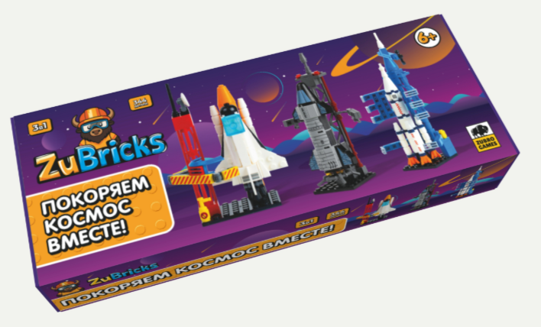 | 4670307420526 | Конструктор модульный "ZuBricks" Покоряем космос вместе | Новинка | 6+ | Конструктор | https://www.wildberries.ru/catalog/455492370/detail.aspx | Покоряем космос вместе. 3в1 - это набор, состоящий из трех разных ракет. Космос на протяжении многих лет остается очень популярной темой, поэтому наш конструктор будет интересен девочкам и мальчикам, взрослым и детям. Наш конструктор - это хороший повод в игровой форме рассказать ребенку о космосе и технологиях, привив ему любознательность и интерес к этой теме. | Основная игра | В наличии | р.545.00 | р.1,090.00 |  | р.0.00 | ИП Угольников ВЮ | 5%
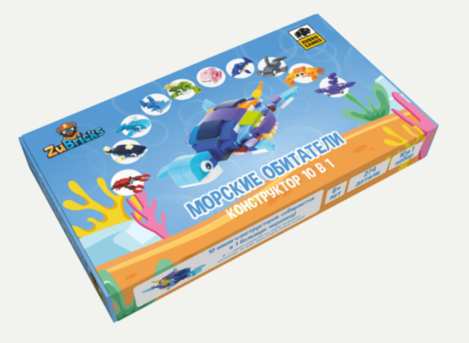 | 4670307420601 | Конструктор модульный "ZuBricks"Морские обитатели | Новинка | 6+ | Конструктор | https://www.wildberries.ru/catalog/455492376/detail.aspx | Конструкторы 10в 1 - это линейка из 6 наборов конструкторов с разнообразными сюжетами Каждый набор содержит 10 мини-конструкторов, которые в конечном итоге собираются в одну мега-фигуру. Эта линейка одна из самых востребованных категорий конструкторов для детей. Помимо развития мелкой моторики, наши конструкторы также направлены на расширение кругозора и эрудиции ребенка . Каждую фигурку мы сопровождаем интересным фактом, который ребенок запомнит с помощью ассоциаций, пока собирает конструктор. | Основная игра | В наличии | р.495.00 | р.990.00 |  | р.0.00 | ИП Угольников ВЮ | 5%
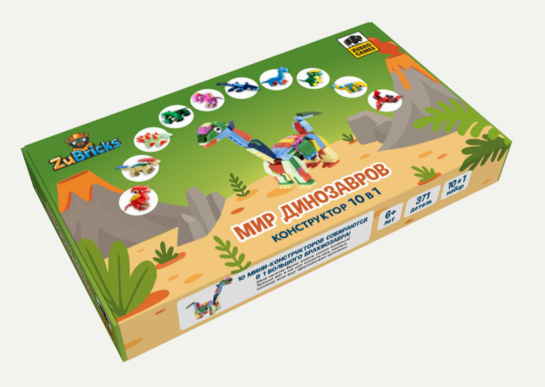 | 4670307420557 | Конструктор модульный "ZuBricks" Мир динозавров | Новинка | 6+ | Конструктор | https://www.wildberries.ru/catalog/455492373/detail.aspx | Конструкторы 10в 1 - это линейка из 6 наборов конструкторов с разнообразными сюжетами Каждый набор содержит 10 мини-конструкторов, которые в конечном итоге собираются в одну мега-фигуру. Эта линейка одна из самых востребованных категорий конструкторов для детей. Помимо развития мелкой моторики, наши конструкторы также направлены на расширение кругозора и эрудиции ребенка . Каждую фигурку мы сопровождаем интересным фактом, который ребенок запомнит с помощью ассоциаций, пока собирает конструктор. | Основная игра | В наличии | р.495.00 | р.990.00 |  | р.0.00 | ИП Угольников ВЮ | 5%
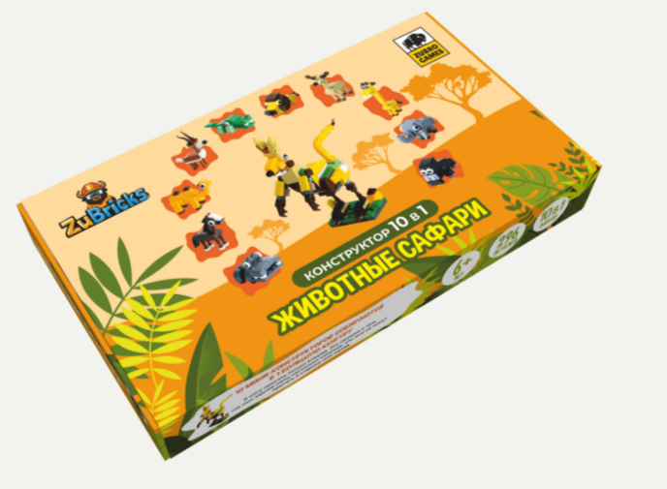 | 4670307420564 | Конструктор модульный "ZuBricks" Животные сафари | Новинка | 6+ | Конструктор | https://www.wildberries.ru/catalog/455492374/detail.aspx | Конструкторы 10в 1 - это линейка из 6 наборов конструкторов с разнообразными сюжетами Каждый набор содержит 10 мини-конструкторов, которые в конечном итоге собираются в одну мега-фигуру. Эта линейка одна из самых востребованных категорий конструкторов для детей. Помимо развития мелкой моторики, наши конструкторы также направлены на расширение кругозора и эрудиции ребенка . Каждую фигурку мы сопровождаем интересным фактом, который ребенок запомнит с помощью ассоциаций, пока собирает конструктор. | Основная игра | В наличии | р.495.00 | р.990.00 |  | р.0.00 | ИП Угольников ВЮ | 5%
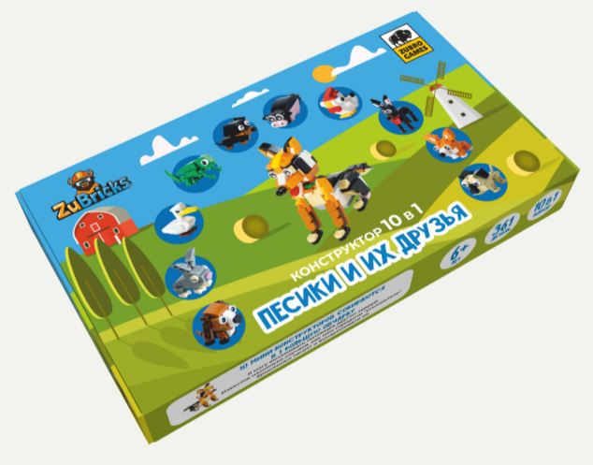 | 4670307420540 | Конструктор модульный "ZuBricks" Песики и их друзья | Новинка | 6+ | Конструктор | https://www.wildberries.ru/catalog/455492372/detail.aspx | Конструкторы 10в 1 - это линейка из 6 наборов конструкторов с разнообразными сюжетами Каждый набор содержит 10 мини-конструкторов, которые в конечном итоге собираются в одну мега-фигуру. Эта линейка одна из самых востребованных категорий конструкторов для детей. Помимо развития мелкой моторики, наши конструкторы также направлены на расширение кругозора и эрудиции ребенка . Каждую фигурку мы сопровождаем интересным фактом, который ребенок запомнит с помощью ассоциаций, пока собирает конструктор. | Основная игра | В наличии | р.495.00 | р.990.00 |  | р.0.00 | ИП Угольников ВЮ | 5%
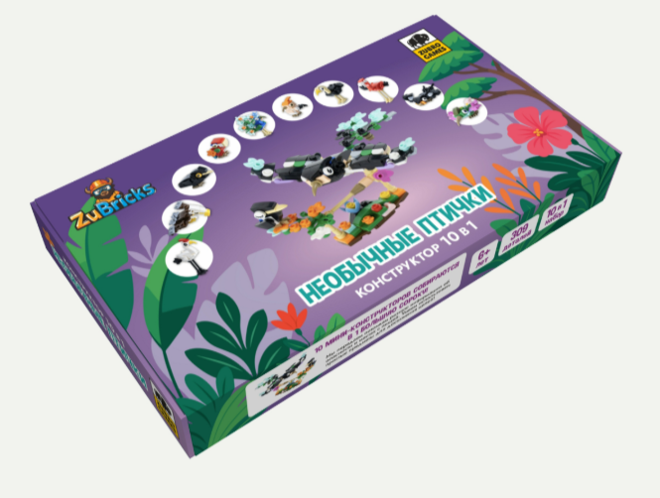 | 4670307420595 | Конструктор модульный "ZuBricks" Необычные птички | Новинка | 6+ | Конструктор | https://www.wildberries.ru/catalog/455492375/detail.aspx | Конструкторы 10в 1 - это линейка из 6 наборов конструкторов с разнообразными сюжетами Каждый набор содержит 10 мини-конструкторов, которые в конечном итоге собираются в одну мега-фигуру. Эта линейка одна из самых востребованных категорий конструкторов для детей. Помимо развития мелкой моторики, наши конструкторы также направлены на расширение кругозора и эрудиции ребенка . Каждую фигурку мы сопровождаем интересным фактом, который ребенок запомнит с помощью ассоциаций, пока собирает конструктор. | Основная игра | В наличии | р.495.00 | р.990.00 |  | р.0.00 | ИП Угольников ВЮ | 5%
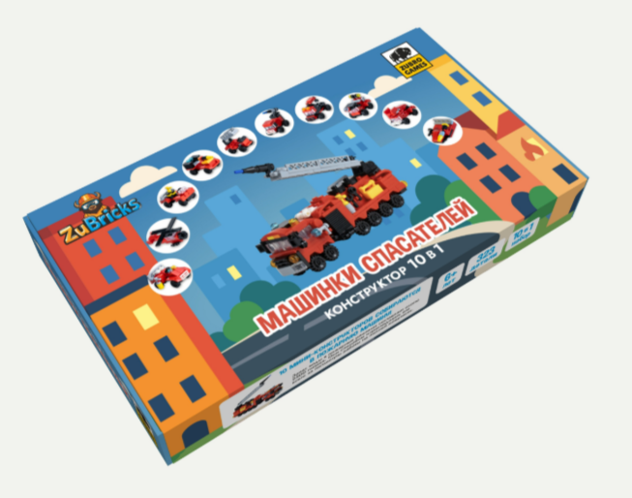 | 4670307420618 | Конструктор модульный "ZuBricks" Машинки спасателей | Новинка | 6+ | Конструктор | https://www.wildberries.ru/catalog/455492377/detail.aspx | Конструкторы 10в 1 - это линейка из 6 наборов конструкторов с разнообразными сюжетами Каждый набор содержит 10 мини-конструкторов, которые в конечном итоге собираются в одну мега-фигуру. Эта линейка одна из самых востребованных категорий конструкторов для детей. Помимо развития мелкой моторики, наши конструкторы также направлены на расширение кругозора и эрудиции ребенка . Каждую фигурку мы сопровождаем интересным фактом, который ребенок запомнит с помощью ассоциаций, пока собирает конструктор. | Основная игра | В наличии | р.545.00 | р.1,090.00 |  | р.0.00 | ИП Угольников ВЮ | 5%

